機能概要
機能概要 |  | 業 務 | 社宅 | 機 能 | 入居日登録 |  | 作成者 | 湯浅 | 作成日 | 2015-12-28
 |  | 処 理 | 社宅入居・退居管理 | 処理種別 | オンライン |  | 修正者 | 杉山 | 修正日 | 2023-07-14

入居者
入居申込
入居月数
 | 機能概要 |  |  |  |  | データフロー
 | 社宅管理主任が、社員が社宅への入居を完了し、「入居届（誓約書）」の提出に基づき社宅使用料徴収を行うために、入居日の登録の処理を行います。 入居日登録処理により、社宅使用料の計算、控除開始年月の設定、入居月数の設定及び社宅使用料の自動精算を行います。

社員

社宅戸別
社宅制度適用日付

入居者家族
入居日登録
使用料精算

入居者使用料
入居者
戸別使用料

バッチ走行管理
入居者使用料
 | 前提条件・制約事項・運用上の留意事項
 | ・社宅の確定がされていること ・入居届（誓約書）の発生の都度投入する。 ・社宅使用料においては共益費・その他を含めた金額を表示しますが、社宅精算額においては共益費精算額・その他精算額を含めずに表示します。

駐車場

入居者家族
社員帰属会社

駐車場使用料
駐車場使用料

会社マスタ

社宅使用料等訂正通知書
社宅
 | セキュリティ要件
 | ・利用権限 BA ・ロール名 社宅管理主任、社宅管理事務所 ・セキュリティ範囲 自管理社宅
組織マスタ
社宅管理主任

社宅棟
社宅定年適用除外
社宅帰属会社

画面遷移図
画面遷移図 | 業 務 | 社宅 | 機 能 | 入居日登録 | 作成者 | 湯浅 | 作成日 | 2015-12-28
 | 処 理 | 社宅入居・退居管理 | 処理種別 | オンライン | 修正者 |  | 修正日

「検索」ボタン
業務メニュー
CHD20S01
CHD20S02
CHE10S01
「入居日登録」メニュー
「精算情報管理」
ハイパーリンク
入居日登録検索画面
「検索画面に戻る」ボタン
入居日登録画面
精算情報検索画面

「クリア」ボタン
「登録」ボタン
「計算」ボタン
「社宅使用料訂正通知書」
ハイパーリンク

帳票出力画面
（別ウィンドウ）

画面レイアウト
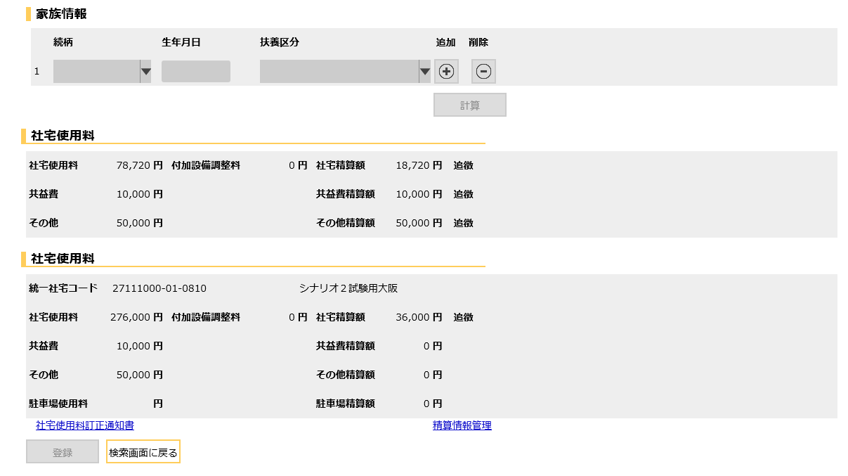
画面レイアウト |  |  | 業 務 | 社宅 |  | 機 能 | 入居日登録 |  | 作成者 | 湯浅 | 作成日 | 2015-12-28
 |  |  | 処 理 | 社宅入居・退居管理 |  | 処理種別 | オンライン |  | 修正者 | 佐藤 | 修正日 | 2017-01-15

 | 画面名 | 入居日登録検索 |  | 表示名 | 入居日登録検索 | 画面ＩＤ |  | CHB35S01

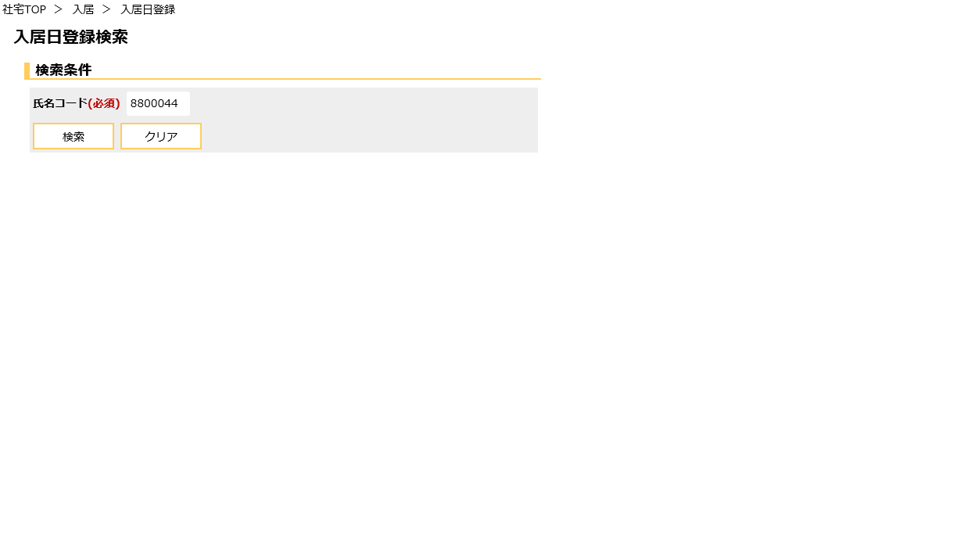

 | 画面名 | 入居日登録 |  | 表示名 | 入居日登録 | 画面ＩＤ |  | CHB35S02
 | ・二重社宅でない場合

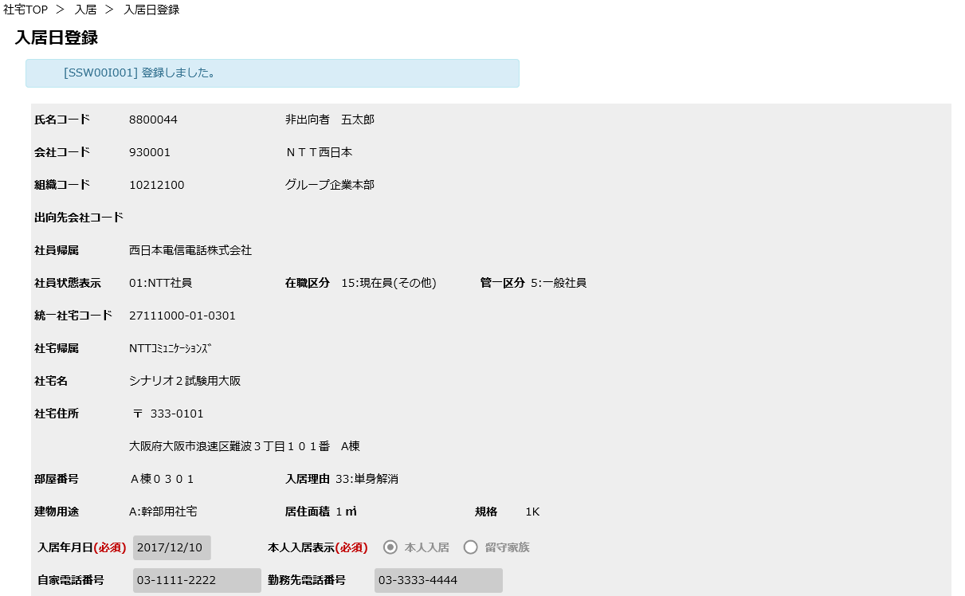

 | 画面名 | 入居日登録 |  | 表示名 | 入居日登録 | 画面ＩＤ |  | CHB35S02

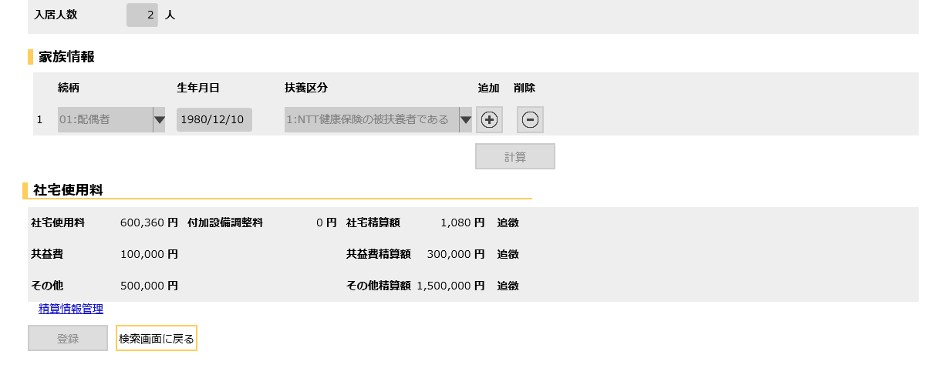

 | 画面名 | 入居日登録 |  | 表示名 | 入居日登録 | 画面ＩＤ |  | CHB35S02
 | ・二重社宅の場合

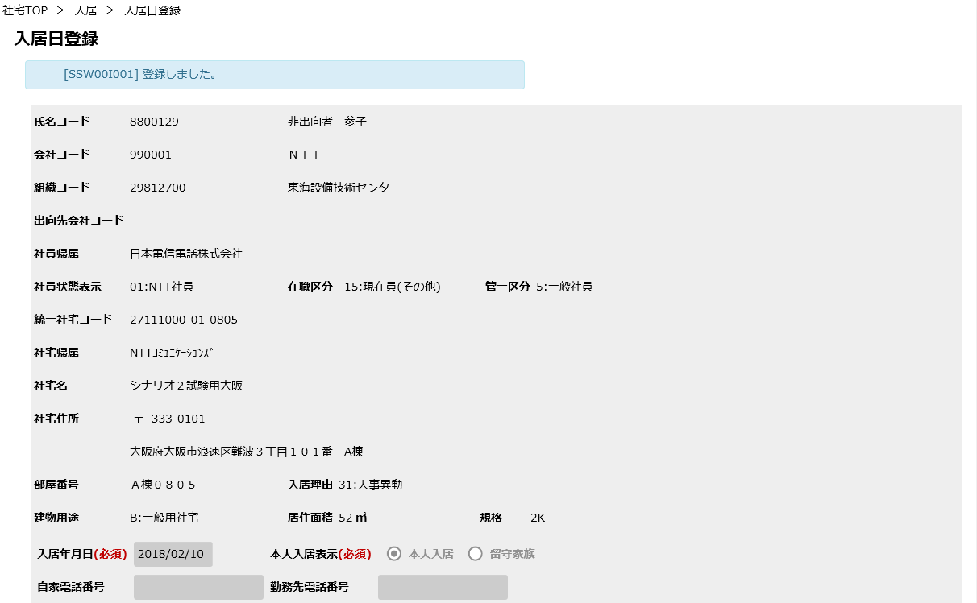

 | 画面名 | 入居日登録 |  | 表示名 | 入居日登録 | 画面ＩＤ |  | CHB35S02

機能詳細
機能詳細 |  |  |  | 業 務 |  |  |  | 社宅 | 機 能 | 入居日登録 | 作成者 | 湯浅 |  | 作成日 |  | 2015-12-28
 |  |  |  | 処 理 |  |  |  | 社宅入居・退居管理 | 処理種別 | オンライン | 修正者 | 杉山 |  | 修正日 |  | 2023-11-07

入力 |  | 処理 |  |  |  |  |  |  |  |  |  | イベントID | 出力

入居日登録検索画面
 |  |  | １．入居日登録検索画面
 |  |  | （１）初期表示 |  |  |  |  |  |  |  |  | CHB35S0101
 |  |  |  | ア．画面項目仕様に基づき画面を表示する。

入居日登録検索画面
 |  |  | （２）『検索』ボタン押下時 |  |  |  |  |  |  |  |  | CHB35S0102
 |  |  |  | ア．バリデーションチェックを行う。（「画面項目仕様」を参照）
 |  |  |  | イ．『氏名コード』の入力チェックを行う。（「チェック仕様 項番01～03」を参照）
 |  |  |  | ウ．検索条件のチェックを行う。（「チェック仕様 項番06」を参照）
テーブル
 |  |  |  | エ．チェック処理を行う。（「チェック仕様 項番04、05」を参照）
 | ［入居者］ |  |  | オ．入居日登録画面に遷移する。
 | ［社員］
 |  |  | （３）『クリア』ボタン押下時 |  |  |  |  |  |  |  |  | CHB35S0103
 |  |  |  | ア．『氏名コード』の値をクリアする。

テーブル
入居日登録画面
 |  |  | ２．入居日登録画面
 |  |  | （１）初期表示 |  |  |  |  |  |  |  |  | CHB35S0201
 |  |  |  | ア．表示情報の取得
 | ［社員］ |  |  | （ア）入居日登録検索画面で選択した『氏名コード』に該当する情報を［社員］より取得する。
 | ［会社マスタ］ |  |  | （イ）［会社マスタ］［組織マスタ］［社員帰属会社］より、［社員］の所属情報に対応する名称を取得する。
 | ［組織マスタ］ |  |  | （ウ）『氏名コード』に該当し、操作者の自管理会社かつ入居状況コードが“2”（確定中） または “7”（確定(退居予定)）である
 | ［社員帰属会社］ |  |  | 情報を［入居者］より取得する。（「チェック仕様 項番22」を参照）
 | ［社宅］ |  |  | （エ）［社宅］［社宅棟］［社宅戸別］［社宅帰属会社］より、［入居者］の社宅情報に対応する名称を取得する。
 | ［社宅棟］ |  |  | （オ）『氏名コード』に該当する社員に2重社宅が存在する場合、2重社宅の情報を［入居者］より取得する。
 | ［社宅戸別］ |  |  | （業務内共通関数「二重社宅チェック」参照）
 | ［社宅帰属会社］ |  |  |  | ａ．2重社宅側の入居者家族情報を『氏名コード』、［入居者．入居申込管理番号］をキーに［入居者家族］より取得する。
 | ［入居者］ |  |  |  | ｂ．2重社宅側の入居者使用料情報を『氏名コード』、［入居者．入居申込管理番号］をキーに［入居者使用料］より取得する。

 | ［入居者家族］ |  |  | イ．画面制御
 |  |  |  | （ア）『社宅使用料訂正通知書』『精算情報管理』ハイパーリンクを非表示にする。
 |  |  |  | （イ）『社宅使用料（2重社宅）』グループを非表示にする。
 |  |  |  |  |  |  |  |  |  |  |  | CHB35S0202
 |  |  | （２）『追加』ボタン押下時
 |  |  |  | ア．『家族情報』の入力行が8件未満の場合、入力行の追加を行う。（「チェック仕様 項番14」を参照）
 |  |  |  |  |  |  |  |  |  |  |  | CHB35S0203
 |  |  | （３）『削除』ボタン押下時
 |  |  |  | ア．『削除』ボタンが押下された該当の『家族情報』の入力行を削除する。

テーブル
 |  |  | （４）『計算』ボタン押下時 |  |  |  |  |  |  |  |  | CHB35S0204
 | ［入居者］ |  |  | ア．入力項目のチェックを行う。（「チェック仕様 項番01～07」を参照）
 | ［バッチ走行管理］ |  |  | イ．単身解消処理を行い、引き継ぐ入居月数を取得する。（「補足説明 項番１（１）」を参照）
 | ［戸別使用料］ |  |  | ウ．世帯解消処理を行い、引き継ぐ入居月数を取得する。（「補足説明 項番１（２）」を参照）
 | ［入居者使用料］ |  |  | エ．入居者使用料テーブルデータ設定を行い、『社宅使用料』、『付加設備調整料』を算出し、画面に表示する。
 | ［駐車場］ |  |  | （「補足説明 項番１（３）（４）」を参照）
 | ［駐車場使用料］ |  |  | オ．『社宅精算額』を取得し、画面に表示する。
 | ［入居申込］ |  |  | （ア）［社員.出向元会社コード］を条件に［社宅制度適用日付］から［社宅制度適用日付．制度適用日付］を取得する。
 |  |  |  |  |  | レコードが取得できない場合、出向元会社コード"999999"で再検索を行う。
 |  |  |  | （イ）『入居年月日』＞＝［社宅制度適用日付．制度適用日付］-1ヶ月の場合、
 |  |  |  | 『社宅精算額』を取得し、画面に表示する。（業務内共通関数「精算額算出・入居」参照）

 |  |  |  | カ．2重社宅が存在し、かつ2重社宅10年加算が“1”（入居中社宅）の場合
 |  |  |  | （ア）入居者使用料テーブルデータ設定（2重社宅）を行い、2重社宅側の『社宅使用料』、『付加設備調整料』を算出し、
 |  |  |  | 画面に表示する。（「補足説明 項番１（５）」を参照）
 |  |  |  | （イ）駐車場使用料テーブルデータ設定（2重社宅）を行い、2重社宅側の『駐車場使用料』、『駐車場精算額』を算出し、
 |  |  |  | 画面に表示する。（「補足説明 項番１（６）」を参照）
 |  |  |  | （ウ）2重社宅側の『社宅精算額』を取得し、画面に表示する。
 |  |  |  |  | ａ．［社員.出向元会社コード］を条件に［社宅制度適用日付］から［社宅制度適用日付．制度適用日付］を取得する。
 |  |  |  |  |  | レコードが取得できない場合、出向元会社コード"999999"で再検索を行う。
 |  |  |  |  | ｂ．『入居年月日』＞＝［社宅制度適用日付．制度適用日付］-1ヶ月の場合、2重社宅側の『社宅精算額』を取得し、画面に表示する。
 |  |  |  |  | ただし、「チェック仕様 項番13」に該当する場合、現在入居中の社宅の[使用料精算]は作成しない
 |  |  |  |  | （業務内共通関数「精算額算出・入居」参照）

 |  |  |  | キ．画面制御
 |  |  |  | （ア）『社宅使用料』グループの表示
 |  |  |  |  | ａ．項番２（４）オで取得した『精算額』が0の場合は『精算額』を非表示にする。

 |  |  |  | （イ）『社宅使用料（2重社宅）』グループの表示
 |  |  |  |  | ａ．2重社宅側の『社宅精算額』が0以外、または社宅使用料が変更された場合、『社宅使用料（2重社宅）』グループを表示する。
 |  |  |  |  | （ａ）項番２（４）カ（ウ）で取得した『社宅精算額』が0の場合は『精算額』を非表示にする。
 |  |  |  |  | （ｂ）項番２（４）カ（イ）により駐車場使用料に変更がない場合、『駐車場使用料』を非表示にする。
テーブル
 |  |  |  |  | （ｃ）項番２（４）カ（イ）で取得した『駐車場精算額』が0の場合、『駐車場精算額』を非表示にする。
入居日登録画面
 |  |  | （５）『登録』ボタン押下時 |  |  |  |  |  |  |  |  | CHB35S0205 |  |  | ［入居者使用料］
 |  |  |  | ア．バリデーションチェックを行う。（「画面項目仕様」を参照） |  |  |  |  |  |  |  |  |  |  | ［入居月数］
 |  |  |  | （ア）確認メッセージで『はい』ボタンが押下された場合、以下の処理を実行する。 |  |  |  |  |  |  |  |  |  |  | ［使用料精算］
テーブル
 |  |  |  | （イ）入力項目のチェックを行う。（「チェック仕様 項番01～06、15～16」を参照） |  |  |  |  |  |  |  |  |  |  | ［入居者］
 |  |  |  | （ウ）単身解消処理を行い、引き継ぐ入居月数を取得する。（「補足説明 項番１（１）」を参照） |  |  |  |  |  |  |  |  |  |  | ［社宅戸別］
 | ［入居者］ |  |  | （エ）世帯解消処理を行い、引き継ぐ入居月数を取得する。（「補足説明 項番１（２）」を参照） |  |  |  |  |  |  |  |  |  |  | ［家族情報］
 | ［バッチ走行管理］ |  |  | （オ）［社宅定年適用除外］の追加を行う。 |  |  |  |  |  |  |  |  |  |  | ［駐車場使用料］
 | ［戸別使用料］ |  |  |  | ａ．社宅定年適用除外情報取得関数より、引き継ぐ社宅情報を取得する。 |  |  |  |  |  |  |  |  |  | ［社宅管理主任］
 | ［入居者使用料］ |  |  |  | （業務内共通関数「社宅定年適用除外情報取得関数」参照） |  |  |  |  |  |  |  |  |  | ［使用料等訂正通知書］
 | ［駐車場］ |  |  |  | ｂ．項番ａで取得した社宅定年適用除外フラグにより以下処理を行う。 |  |  |  |  |  |  |  |  |  | ［社宅定年適用除外］
 | ［駐車場使用料］ |  |  |  | （ａ）社宅定年適用除外フラグﾞが“1”（社宅定年適用除外有）または
 | ［入居申込］ |  |  |  | “2”（対象社宅に社宅定年適用除外有かつ移転前社宅未承認）の場合
 |  |  |  |  | ［入居者］の情報を基に［社宅定年適用除外］に追加する。
 |  |  |  |  | （「テーブル更新仕様 社宅定年適用除外 追加（社宅定年適用除外が“1”または“2”の場合）」参照）
 |  |  |  |  | （ｂ）社宅定年適用除外フラグﾞが“3”（対象住宅に社宅定年適用除外有かつ移転前社宅承認済）の場合
 |  |  |  |  | ａで取得した［移転前社宅定年適用除外］を基に［社宅定年適用除外］に登録する。
 |  |  |  |  | （「テーブル更新仕様 社宅定年適用除外 追加（社宅定年適用除外が“3”の場合）」参照）

 |  |  |  | （カ）入居者使用料テーブル設定を行い、『社宅使用料』、『付加設備調整料』を算出する。
 |  |  |  | （「補足説明 項番１（３）（４）」を参照）
 |  |  |  | （キ）［入居月数］の追加または更新を行う。（「テーブル更新仕様 入居月数 追加、更新」参照）
 |  |  |  |  | ａ．［入居月数］に『氏名コード』に該当するレコードが存在しない場合、追加を行う。
 |  |  |  | （ｂ）［入居月数］に『氏名コード』に該当するレコードが存在する場合、『氏名コード』をキーに更新を行う。

 |  |  |  | （ク）［使用料精算］の追加を行う。
 |  |  |  |  | ａ．［社員.出向元会社コード］を条件に［社宅制度適用日付］から［社宅制度適用日付．制度適用日付］を取得する。
 |  |  |  |  |  | レコードが取得できない場合、出向元会社コード"999999"で再検索を行う。
 |  |  |  |  | ｂ．『入居年月日』＞＝［社宅制度適用日付．制度適用日付］-1ヶ月の場合、次の処理を行う。
 |  |  |  |  | ｃ．『精算額』を取得する。（業務内共通関数「精算額算出・入居関数」参照）
 |  |  |  |  | （ａ）『精算額』が発生した場合、［使用料精算］の追加を行う。（業務内共通関数「精算投入」参照）

 |  |  |  | （ケ）『氏名コード』、『入居申込管理番号』をキーに［入居者］の更新を行う。
 |  |  |  | （「テーブル更新仕様 入居者 更新（入居日登録対象社宅）」参照）
 |  |  |  | （コ）『氏名コード』、2重社宅側の入居申込管理番号をキーに［入居者］の更新を行う。
 |  |  |  | （「テーブル更新仕様 入居者 更新（2重社宅）」参照）
 |  |  |  | （サ）入居日登録対象の［入居者］の社宅コード、社宅棟コード、社宅戸別コード、分割部屋コードをキーに
 |  |  |  | ［社宅戸別］の更新を行う。（「テーブル更新仕様 社宅戸別 更新」参照）
 |  |  |  | （シ）［入居者家族］の追加を行う。（「テーブル更新仕様 入居者家族 追加」参照）
 |  |  |  | （ス）［入居者使用料］の追加を行う。（「テーブル更新仕様 入居者使用料 追加（基準日：入居年月日）
 |  |  |  | 入居者使用料 追加（基準日：入居年月日以降）」参照）
 |  |  |  | （セ）2重社宅が存在し、かつ2重社宅10年加算が“1”（入居中社宅）の場合
 |  |  |  |  | ａ．入居者使用料テーブルデータ設定（2重社宅）を行い、『社宅使用料』、『付加設備調整料』を算出する。
 |  |  |  | （「補足説明 項番１（５）」を参照）
 |  |  |  |  | ｂ．駐車場使用料テーブルデータ設定（2重社宅）を行い、『駐車場使用料』、『駐車場精算額』を算出する。
 |  |  |  | （「補足説明 項番１（６）」を参照）
 |  |  |  |  | ｃ．［使用料精算］の追加を行う。
 |  |  |  |  | （ａ）［社員.出向元会社コード］を条件に［社宅制度適用日付］から［社宅制度適用日付．制度適用日付］を取得する。
 |  |  |  |  |  |  | レコードが取得できない場合、出向元会社コード"999999"で再検索を行う。
 |  |  |  |  | （ｂ）『入居年月日』＞＝［社宅制度適用日付．制度適用日付］-1ヶ月の場合、次の処理を行う。
 |  |  |  |  |  | ⅰ．2重社宅側の『社宅精算額』を取得する。（業務内共通関数「精算額算出・入居関数」参照）
 |  |  |  |  |  |  | ただし、「チェック仕様 項番13」に該当する場合、現在入居中の社宅の[使用料精算]は作成しない
 |  |  |  |  |  | ⅱ．（ｂ）2重社宅側の『社宅精算額』が発生した場合、［使用料精算］の追加を行う。（業務内共通関数「精算投入」参照）
 |  |  |  |  | ｄ．［入居者使用料］の追加を行う。
 |  |  |  | （「テーブル更新仕様 入居者使用料 追加（基準日：入居年月日／2重住宅）
 |  |  |  | 入居者使用料 追加（基準日：入居年月日以降／2重住宅）」参照）
 |  |  |  |  | ｅ．［駐車場使用料］の追加を行う。（「テーブル更新仕様 駐車場使用料 追加」参照）
 |  |  |  |  | ｆ．項番ｃで取得した『社宅精算額』が0以外、または2重社宅の社宅使用料が変更された場合、
 |  |  |  |  | （ａ）『社宅使用料（2重社宅）』グループを表示する。
 |  |  |  |  |  | ⅰ．取得した『社宅精算額』が0の場合は『社宅精算額』を非表示にする。
 |  |  |  |  |  | ⅱ．駐車場使用料に変更がない場合、『駐車場使用料』を非表示にする。
 |  |  |  |  |  | ⅲ．『駐車場精算額』が0の場合、『駐車場精算額』を非表示にする。

 |  |  |  |  | ｇ．最終出力訂正通知書が変更された場合
 |  |  |  |  | （ａ）下記条件で算出した控除年月時点の［社宅使用料等訂正通知書］の追加を行う。
 |  |  |  |  | （「テーブル更新仕様 社宅使用料等訂正通知書 追加」参照）
 |  |  |  |  |  | ⅰ．『入居年月日』 ＜ ［バッチ走行管理．給与接続走行月］の場合
 |  |  |  |  |  | 控除年月に［バッチ走行管理．次回控除年月］を設定する。
 |  |  |  |  |  | ⅱ．『入居年月日』 ＝ ［バッチ走行管理．給与接続走行月］の場合
 |  |  |  |  |  | 控除年月に［バッチ走行管理．次回控除年月］に1ヶ月加算した値を設定する。

 |  |  |  |  |  | ⅲ．『入居年月日』 ＞ ［バッチ走行管理．給与接続走行月］の場合
 |  |  |  |  |  | 控除年月に［バッチ走行管理．次回控除年月］に2ヶ月加算した値を設定する。

 |  |  |  |  | （ｂ）『使用料訂正通知書』ハイパーリンクを表示する。

 |  |  |  | （ソ）「チェック仕様 項番07、12～13、17～21、24」に当てはまるメッセージを表示する。
 |  |  |  | （タ）社宅管理主任時のみ『精算情報管理』ハイパーリンクを表示する。
 |  |  |  | （チ）『検索画面に戻る』ボタンを除く入力項目を全て入力不可に設定する。
 |  |  |  | （ツ）処理完了メッセージを表示する。

 |  |  | （６）『社宅使用料訂正通知書』ハイパーリンク押下時 |  |  |  |  |  |  |  |  | CHB35S0206
 |  |  |  | ア．「使用料訂正通知書」の帳票出力バッチを実行し、出力されたＰＤＦを別ウィンドウで表示する。
 |  |  |  | （外部機能仕様「使用料訂正通知書」参照）

 |  |  | （７）『精算情報管理』ハイパーリンク押下時 |  |  |  |  |  |  |  |  | CHB35S0207
 |  |  |  | ア．「精算情報管理」の精算情報検索画面へ遷移する。
 |  |  |  | （外部機能仕様「精算情報管理」参照）

